Sayfa1
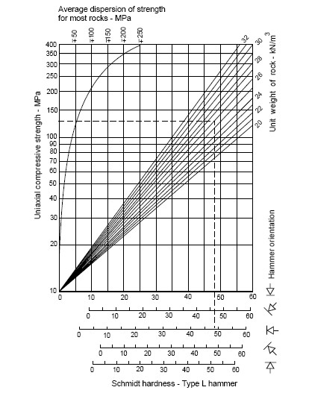
Schmidt çekici sıçrama değerleri | Ortalama | Kayacın Birim Hacim Ağırlığı | UCS
50 | 47.9 | 25 | 115.82438423
49
49
48
48
48
47
47
47
46

